상품제안서
리사이클 티슈케이스 | 상품코드: S41645

 |  |  |  |  |  |  | 02-713-8555 | www.synergygift.co.kr
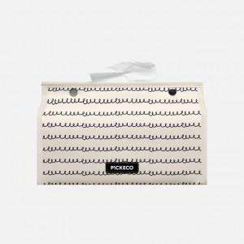 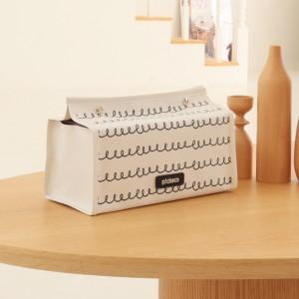 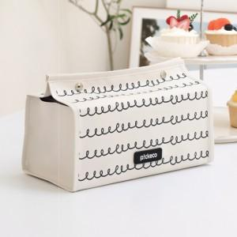

【상세/제작정보】 | <p><span style="font-size: 14pt;">※ 500개 미만 제작 진행 불가한 제품입니다.</span></p><p>&nbsp;</p><p><span style="font-size: 14pt;">※ 운임비 별도 발생 됩니다.</span></p>

【인쇄/포장옵션】 | 실크, 가죽라벨(은박) / OPP(비닐)

【공급단가】 | 수량 | 500~ | 1,000~ | 3,000~ | 5,000~ | 10,000~
*VAT별도 | 단가 | 5,200원 | 4,870원 | 4,500원 | 4,080원 | 3,910원

【상품 URL】 | https://www.synergygift.co.kr:443/src/goods_detail.php?gdno=41645

